Instructivo

 | INSTRUCTIVO

NOMBRE | FORMATO CASOS DE PRUEBA
OBJETIVO | Establecer los casos de prueba, por escenario, a realizar. Incluir los resultados de las pruebas, paso a paso.
INSTRUCCIONES | 1. Determine el listado de escenarios que van a ser probados.
 | 2. Determine, por cada escenario, las pruebas a realizar, clasificándolas por caso de prueba.
 | 3. A la hoja denominada "NombreCasoPrueba", asígnele un nombre que corresponda al caso de prueba que va a incluir en ella.
 | 4. Para cada caso de prueba diligencie la información correspondiente:
 | Caso de prueba N°: Nombre asignado al caso de prueba. Asegúrese de establecer un estándar para esta numeración. Escenario: Nombre del escenario al que pertenece el caso de prueba. Descripción: Descripción de la prueba que se va a realizar con el caso de prueba. Próposito: Justificación de la necesidad de realizar la prueba. Prerrequisitos: Establecer lo necesario para poder ejecutar el caso de prueba. Si se requieren datos específicos, detallarlos en esta sección o en una hoja aparte, si lo amerita. Tipo: Indicara si se trata de una prueba operativa (caso que puede suceder durante la ejecución en producción) o de verificación (pruebas que se realizan para verificar casos como grabación en la base de datos, almacenamiento de documentos, etc. Fecha ejecución: Fecha de ejecución de la prueba. Ejecutado por: Nombre de la persona que ejecuta la prueba.
 | 5. Establecer uno a uno los pasos del caso de prueba.
 | 6. Por cada uno de los pasos de prueba, indicar las variables de entrada y sus respectivos valores. ( Elaborar y referenciar documentos XML de entrada y salida en el caso que aplique )
 | 6. Por cada uno de los pasos de prueba, indicar las salidas esperadas (variable por varible) y sus respectivos valores.
 | 7. Cuando se ejecuten las pruebas, indicar los resultados obtenidos, indicando las variables y sus respectivos valores.
 | 8. Al ejecutar las pruebas, diligenciar las siguientes columnas según corresponda:
 | ¿Pasó?: Si el caso fue ejecutado exitosamente, con los resultados esperados, escribir "Sí". De lo contrario, escribir "No". ¿Falló?: Si se presentaron fallos durante la ejecución del caso, que no impidieron finalizar su ejecución, escribir "Sí". ¿Error?: Si se presentaron errores durante la ejecución del caso, que impidieron finalizar su ejecución, escribir "Sí". Observaciones: Diligenciar las observaciones que se consideren pertinentes. Tener en cuenta que en caso de diligenciarse la columna "¿Falló?" o "¿Error", es obligatorio indicar en la presente columna la descripción del fallo o error presentado.
 | 9. La hoja "Contenido" debe diligenciarse a modo de índice, incluyendo una a una las hojas que contienen los casos de prueba, indicando el número del caso, el escenario al que pertenece y la hoja en la que se encuentra. Se sugiere que en la columna "Nombre hoja" se empleen hipervínculos para dirigir al usuario a la hoja correspondiente.

ConsultarUbicacionCatalogo
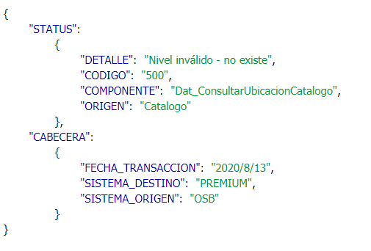
CASO DE PRUEBA ESCENARIO: Consultar Ubicación Catalogo

Datos generales del caso de prueba
Caso de prueba N° |  | 001
Escenario |  | Consultar Ubicación Catalogo
Descripción |  | Tiene como objetivo obtener el catálogo de ubicación
Próposito |  | Consultar Ubicación Catalogo
Prerrequisitos
Tipo |  | Validación
Fecha ejecución |  | 20/07/2020
Tiempo de Ejecución |  | ms
Ejecutado por |  | Sheyla Caballero

Paso del escenario |  | Variable o acción | ¿Pasó? | ¿Falló? | ¿Error? | Comentarios
Exito- ingresar datos validos | Entrada | { "CABECERA": { "FECHA_TRANSACCION": "2020/6/22", "SISTEMA_DESTINO": "PREMIUM", "SISTEMA_ORIGEN": "NUBE SEGUROS" }, "CODIGO_PDR":"01*000*00*000*00*00", "CODIGO_NIVEL":"1", "CORE":"P" } | SI
 | Resultado obtenido | { "STATUS": { "DETALLE": "Transaccion exitosa" , "CODIGO": 200 , "COMPONENTE": "Dat_CargarCatalogoUbicacion" , "ORIGEN": "OSB" }, "CABECERA": { "FECHA_TRANSACCION": "2020/7/20" , "SISTEMA_DESTINO": "PREMIUM" , "SISTEMA_ORIGEN": "NUBE SEGUROS" }, "OBJETO_CATALOGO": { "UBICACION": [ { "CODIGO": "01*008*00*000*00*00" , "DESCRIPCION": "ALMIRANTE" }, { "CODIGO": "01*003*00*000*00*00" , "DESCRIPCION": "BASTIMENTOS" }, { "CODIGO": "01*001*00*000*00*00" , "DESCRIPCION": "BOCAS DEL TORO CABECERA" }, { "CODIGO": "01*007*00*000*00*00" , "DESCRIPCION": "CHANGUINOLA" }, { "CODIGO": "01*010*00*000*00*00" , "DESCRIPCION": "CHIRIQUI GRANDE" }, { "CODIGO": "01*009*00*000*00*00" , "DESCRIPCION": "GUABITO" }, { "CODIGO": "01*001*22*000*00*00" , "DESCRIPCION": "ISLA CRISTOBAL" } ] } }
Error- número de nivel inválido | Entrada | { "CABECERA": { "FECHA_TRANSACCION": "2020/6/22", "SISTEMA_DESTINO": "PREMIUM", "SISTEMA_ORIGEN": "NUBE SEGUROS" }, "CODIGO_PDR":"04*000*00*000*00*00", "CODIGO_NIVEL":"123", "CORE":"P" } | SI
 | Resultado obtenido | { "STATUS": { "DETALLE": "La acción de llamada de servicio de OSB ha recibido una respuesta de error / {\"errorMessage\":\"Fallo de la acciÃ³n JavaScript de OSB: com.bea.wli.sb.context.BindingLayerException: Fallo al anular la canalizaciÃ³n del mensaje: Unable to convert from this source type to StringSource: com.bea.wli.sb.sources.StringSource\",\"errorCode\":\"OSB-382568\"}" , "CODIGO": "OSB-382502" , "COMPONENTE": "Dat_ConsultarUbicacionCatalogo" , "ORIGEN": "Catalogo" }, "CABECERA": { "FECHA_TRANSACCION": "2020/7/20" , "SISTEMA_DESTINO": "PREMIUM" , "SISTEMA_ORIGEN": "NUBE SEGUROS" } }

Evidencia de Éxito

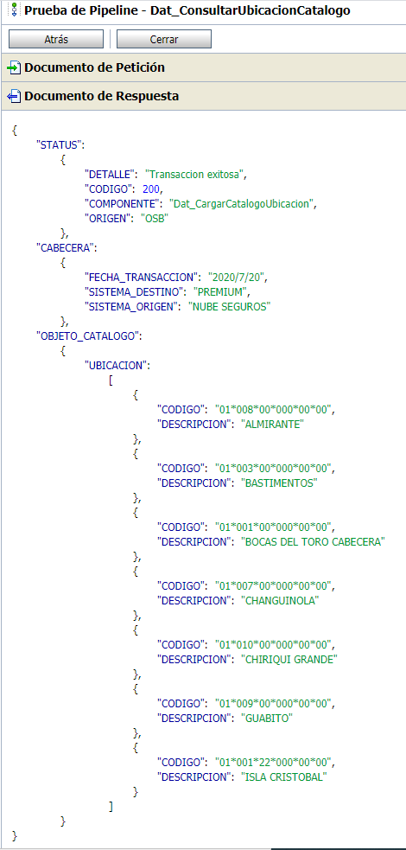

Evidencia de Error: Sin campos de entrada

ReservarPoliza
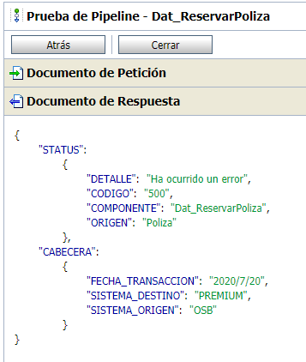
CASO DE PRUEBA ESCENARIO: Reservar Póliza

Datos generales del caso de prueba
Caso de prueba N° |  | 002
Escenario |  | ReservarPoliza
Descripción |  | Servicio para reservar el número de póliza para los emisores web en PREMIUM
Próposito |  | Reservar una Póliza para emisores web
Prerrequisitos
Tipo |  | Validación
Fecha ejecución |  | 20/07/2020
Tiempo de Ejecución
Ejecutado por |  | Sheyla Caballero

Paso del escenario |  | Variable o acción | ¿Pasó? | ¿Falló? | ¿Error? | Comentarios
Exito- ingresar datos validos | Entrada | { "CABECERA": { "FECHA_TRANSACCION": "2020/6/19", "ID_TRANSACCION_OSB": "665265e5-10fb-49e6-8f5e-6ff8e47a6d85", "FECHA_PROCESAMIENTO": "2020/6/19", "SISTEMA_DESTINO": "PREMIUM", "SISTEMA_ORIGEN": "NUBE SEGURO", "CODIGO_OPERACION": "E8" }, "CORE": "P", "PLAN": "30" } | SI
 | Resultado obtenido | { "STATUS": { "DETALLE": "Transaccion exitosa" , "CODIGO": 200 , "COMPONENTE": "Dat_ValidarPolizaClienteInsis" , "ORIGEN": "OSB" }, "OBJETO_POLIZA_CORE": { "STATUS": { "DETALLE": "Transaccion exitosa" , "CODIGO": 200 , "COMPONENTE": "Dat_ReservarPoliza" , "ORIGEN": "OSB" }, "CABECERA": { "FECHA_TRANSACCION": "2020/7/20" } , "OBJETO_POLIZA": { "NUMERO_DE_CARATULA": "13-06-0715417-0" , "NUMERO_DE_POLIZA": "13-06-715417-0" } }
Error-Nro de poliza invalido | Entrada | { "CABECERA": { "FECHA_TRANSACCION": "2020/6/19", "ID_TRANSACCION_OSB": "665265e5-10fb-49e6-8f5e-6ff8e47a6d85", "FECHA_PROCESAMIENTO": "2020/6/19", "SISTEMA_DESTINO": "PREMIUM", "SISTEMA_ORIGEN": "NUBE SEGURO", "CODIGO_OPERACION": "E8" } } | SI
 | Resultado obtenido | { "STATUS": { "DETALLE": "Ha ocurrido un error" , "CODIGO": "500" , "COMPONENTE": "Dat_ReservarPoliza" , "ORIGEN": "Poliza" }, "CABECERA": { "FECHA_TRANSACCION": "2020/7/20" , "SISTEMA_DESTINO": "PREMIUM" , "SISTEMA_ORIGEN": "OSB" } }

Evidencia de Éxito

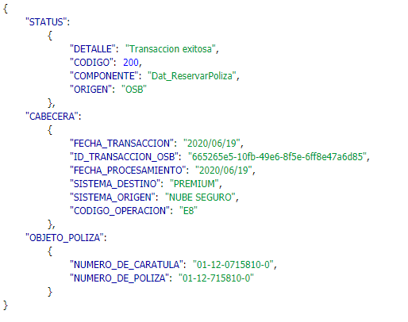

Evidencia de error

GestionarCliente
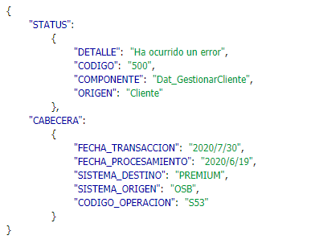
CASO DE PRUEBA ESCENARIO: Gestionar Cliente

Datos generales del caso de prueba
Caso de prueba N° |  | 003
Escenario |  | GestionarCliente
Descripción |  | Servicio de data que se encarga de realiza la creación o actualización de un cliente en el core de premium.
Próposito |  | Insertar o actualizar un cliente en Premium
Prerrequisitos
Tipo |  | Validación
Fecha ejecución |  | 30/07/2020
Tiempo de Ejecución
Ejecutado por |  | Sheyla Caballero

Paso del escenario Inserción |  | Variable o acción | ¿Pasó? | ¿Falló? | ¿Error? | Comentarios
Exito- ingresar datos validos | Entrada | { "CABECERA":{ "FECHA_TRANSACCION":"2020/6/19", "FECHA_PROCESAMIENTO":"2020/6/19", "SISTEMA_DESTINO":"PREMIUM", "SISTEMA_ORIGEN":"NUBE SEGURO", "CODIGO_OPERACION":"S53" }, "ACCION":"I", "PERSONA_ASEGURADA":{ "NUMERO_IDENTIFICACION":"43-4629-10000", "NOMBRE":"joha", "SEGUNDO_NOMBRE":"m", "APELLIDO":"gutierrez", "SEGUNDO_APELLIDO":"diaz", "SEXO":"F", "FECHA_NACIMIENTO":"15-JUN-2020", "CELULAR":"23432432", "DIRECCIONES": [ { "TIPO":"r", "COD_PAIS":"PAN", "COD_PROVINCIA":"08", "COD_DISTRITO":"10", "COD_CORREGIMIENTO":"09", "COD_BARRIO":"BRISAS", "CALLE":"calle 43 este", "URBANIZACION":"urbanizacion ph", "CASA":"apto b", "DIRECCION":"calle 43 este", "TELEFONO":"342343", "EXTENSION":"1", "EMAIL":"gutjmg@gmail.com" }, { "TIPO":"t", "COD_PAIS":"PAN", "COD_PROVINCIA":"08", "COD_DISTRITO":"10", "COD_CORREGIMIENTO":"09", "COD_BARRIO":"MARBELLA", "CALLE":"calle 34", "URBANIZACION":"sousa", "CASA":"apto 201", "DIRECCION":"calle 34", "TELEFONO":"67878", "EXTENSION":"2", "EMAIL":"jm@gmail.com" } ], "INFO_ACTIVIDAD_ECONOMICA":{ "ACTIVIDAD_ECONOMICA":"3132", "ACTIVIDAD":"428", "CARGO_PUBLICO":"N", "CARGO_OCUPADO":"FISCAL SUPERIOR", "FECHA_INICIO_PEP":"15-JUN-2016", "PEP_ACTUAL":"N", "FECHA | SI
 | Resultado obtenido | { "STATUS": { "DETALLE": "Transaccion exitosa" , "CODIGO": 200 , "COMPONENTE": "Dat_GestionarCliente" , "ORIGEN": "OSB" }, "CABECERA": { "FECHA_TRANSACCION": "2020/6/19" , "FECHA_PROCESAMIENTO": "2020/6/19" , "SISTEMA_DESTINO": "PREMIUM" , "SISTEMA_ORIGEN": "NUBE SEGURO" , "CODIGO_OPERACION": "S53" } }
Error-Nro de asegurado ya existe | Entrada | { "CABECERA":{ "FECHA_TRANSACCION":"2020/6/19", "FECHA_PROCESAMIENTO":"2020/6/19", "SISTEMA_DESTINO":"PREMIUM", "SISTEMA_ORIGEN":"NUBE SEGURO", "CODIGO_OPERACION":"S53" }, "ACCION":"I", "PERSONA_ASEGURADA":{ "NUMERO_IDENTIFICACION":"43-4629-10000", "NOMBRE":"joha", "SEGUNDO_NOMBRE":"m", "APELLIDO":"gutierrez", "SEGUNDO_APELLIDO":"diaz", "SEXO":"F", "FECHA_NACIMIENTO":"15-JUN-2020", "CELULAR":"23432432", "DIRECCIONES": [ { "TIPO":"r", "COD_PAIS":"PAN", "COD_PROVINCIA":"08", "COD_DISTRITO":"10", "COD_CORREGIMIENTO":"09", "COD_BARRIO":"BRISAS", "CALLE":"calle 43 este", "URBANIZACION":"urbanizacion ph", "CASA":"apto b", "DIRECCION":"calle 43 este", "TELEFONO":"342343", "EXTENSION":"1", "EMAIL":"gutjmg@gmail.com" }, { "TIPO":"t", "COD_PAIS":"PAN", "COD_PROVINCIA":"08", "COD_DISTRITO":"10", "COD_CORREGIMIENTO":"09", "COD_BARRIO":"MARBELLA", "CALLE":"calle 34", "URBANIZACION":"sousa", "CASA":"apto 201", "DIRECCION":"calle 34", "TELEFONO":"67878", "EXTENSION":"2", "EMAIL":"jm@gmail.com" } ], "INFO_ACTIVIDAD_ECONOMICA":{ "ACTIVIDAD_ECONOMICA":"3132", "ACTIVIDAD":"428", "CARGO_PUBLICO":"N", "CARGO_OCUPADO":"FISCAL SUPERIOR", "FECHA_INICIO_PEP":"15-JUN-2016", "PEP_ACTUAL":"N", "FECHA | SI
 | Resultado obtenido | { "STATUS": { "DETALLE": "Ha ocurrido un error" , "CODIGO": "500" , "COMPONENTE": "Dat_GestionarCliente" , "ORIGEN": "Cliente" }, "CABECERA": { "FECHA_TRANSACCION": "2020/7/30" , "FECHA_PROCESAMIENTO": "2020/6/19" , "SISTEMA_DESTINO": "PREMIUM" , "SISTEMA_ORIGEN": "OSB" , "CODIGO_OPERACION": "S53" } }
Paso del escenario Actualización |  | Variable o acción | ¿Pasó? | ¿Falló? | ¿Error? | Comentarios
Exito- ingresar datos validos | Entrada | { "CABECERA":{ "FECHA_TRANSACCION":"2020/6/19", "FECHA_PROCESAMIENTO":"2020/6/19", "SISTEMA_DESTINO":"PREMIUM", "SISTEMA_ORIGEN":"NUBE SEGURO", "CODIGO_OPERACION":"S53" }, "ACCION":"A", "PERSONA_ASEGURADA":{ "NUMERO_IDENTIFICACION":"43-4629-10000", "NOMBRE":"joha", "SEGUNDO_NOMBRE":"m", "APELLIDO":"gutierrez", "SEGUNDO_APELLIDO":"diaz", "SEXO":"F", "FECHA_NACIMIENTO":"15-JUN-2020", "CELULAR":"23432432", "DIRECCIONES": [ { "TIPO":"r", "COD_PAIS":"PAN", "COD_PROVINCIA":"08", "COD_DISTRITO":"10", "COD_CORREGIMIENTO":"09", "COD_BARRIO":"BRISAS", "CALLE":"calle 43 este", "URBANIZACION":"urbanizacion ph", "CASA":"apto b", "DIRECCION":"calle 43 este", "TELEFONO":"342343", "EXTENSION":"1", "EMAIL":"gutjmg@gmail.com" }, { "TIPO":"t", "COD_PAIS":"PAN", "COD_PROVINCIA":"08", "COD_DISTRITO":"10", "COD_CORREGIMIENTO":"09", "COD_BARRIO":"MARBELLA", "CALLE":"calle 34", "URBANIZACION":"sousa", "CASA":"apto 201", "DIRECCION":"calle 34", "TELEFONO":"67878", "EXTENSION":"2", "EMAIL":"jm@gmail.com" } ], "INFO_ACTIVIDAD_ECONOMICA":{ "ACTIVIDAD_ECONOMICA":"3132", "ACTIVIDAD":"428", "CARGO_PUBLICO":"N", "CARGO_OCUPADO":"FISCAL SUPERIOR", "FECHA_INICIO_PEP":"15-JUN-2016", "PEP_ACTUAL":"N", "FECHA | SI
 | Resultado obtenido | { "STATUS": { "DETALLE": "Transaccion exitosa" , "CODIGO": 200 , "COMPONENTE": "Dat_GestionarCliente" , "ORIGEN": "OSB" }, "CABECERA": { "FECHA_TRANSACCION": "2020/6/19" , "FECHA_PROCESAMIENTO": "2020/6/19" , "SISTEMA_DESTINO": "PREMIUM" , "SISTEMA_ORIGEN": "NUBE SEGURO" , "CODIGO_OPERACION": "S53" } }
Error-Nro de actividad económica demasiado largo | Entrada | { "CABECERA":{ "FECHA_TRANSACCION":"2020/6/19", "FECHA_PROCESAMIENTO":"2020/6/19", "SISTEMA_DESTINO":"PREMIUM", "SISTEMA_ORIGEN":"NUBE SEGURO", "CODIGO_OPERACION":"S53" }, "ACCION":"I", "PERSONA_ASEGURADA":{ "NUMERO_IDENTIFICACION":"43-4629-10000", "NOMBRE":"joha", "SEGUNDO_NOMBRE":"m", "APELLIDO":"gutierrez", "SEGUNDO_APELLIDO":"diaz", "SEXO":"F", "FECHA_NACIMIENTO":"15-JUN-2020", "CELULAR":"23432432", "DIRECCIONES": [ { "TIPO":"r", "COD_PAIS":"PAN", "COD_PROVINCIA":"08", "COD_DISTRITO":"10", "COD_CORREGIMIENTO":"09", "COD_BARRIO":"BRISAS", "CALLE":"calle 43 este", "URBANIZACION":"urbanizacion ph", "CASA":"apto b", "DIRECCION":"calle 43 este", "TELEFONO":"342343", "EXTENSION":"1", "EMAIL":"gutjmg@gmail.com" }, { "TIPO":"t", "COD_PAIS":"PAN", "COD_PROVINCIA":"08", "COD_DISTRITO":"10", "COD_CORREGIMIENTO":"09", "COD_BARRIO":"MARBELLA", "CALLE":"calle 34", "URBANIZACION":"sousa", "CASA":"apto 201", "DIRECCION":"calle 34", "TELEFONO":"67878", "EXTENSION":"2", "EMAIL":"jm@gmail.com" } ], "INFO_ACTIVIDAD_ECONOMICA":{ "ACTIVIDAD_ECONOMICA":"3132333333333333333333333333333333333", "ACTIVIDAD":"428", "CARGO_PUBLICO":"N", "CARGO_OCUPADO":"FISCAL SUPERIOR", "FECHA_INICIO_PEP":"15-JUN-2016", "PEP | SI
 | Resultado obtenido | { "STATUS": { "DETALLE": "Ha ocurrido un error" , "CODIGO": "500" , "COMPONENTE": "Dat_GestionarCliente" , "ORIGEN": "Cliente" }, "CABECERA": { "FECHA_TRANSACCION": "2020/7/30" , "FECHA_PROCESAMIENTO": "2020/6/19" , "SISTEMA_DESTINO": "PREMIUM" , "SISTEMA_ORIGEN": "OSB" , "CODIGO_OPERACION": "S53" } }

Evidencia de Éxito

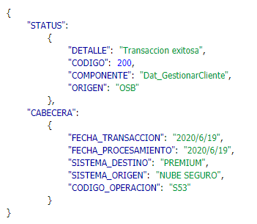

Evidencia de error

EmitirPolizaMPH
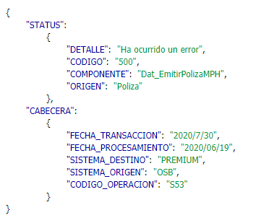
CASO DE PRUEBA ESCENARIO: Emitir Póliza MPH

Datos generales del caso de prueba
Caso de prueba N° |  | 004
Escenario |  | EmitirPolizaMPH
Descripción |  | Servicio de data que se encarga de emitir una póliza de tipo MPH Servicio de data que se encarga de emitir una poliza de tipo AP
Próposito |  | Emitir una póliza de tipo MPH
Prerrequisitos
Tipo |  | Validación
Fecha ejecución |  | 30/07/2020
Tiempo de Ejecución
Ejecutado por |  | Sheyla Caballero

Paso del escenario Actualización |  | Variable o acción | ¿Pasó? | ¿Falló? | ¿Error? | Comentarios
Exito- ingresar datos validos | Entrada | { "CABECERA":{ "FECHA_TRANSACCION":"2020/06/19", "FECHA_PROCESAMIENTO":"2020/06/19", "SISTEMA_DESTINO":"PREMIUM", "SISTEMA_ORIGEN":"NUBE SEGURO", "CODIGO_OPERACION":"S53" }, "CORE":"P", "NUMERO_IDENTIFICACION_ASEGURADO":"49930-0002-316585", "POLIZA":{ "PLAN":"16", "NUMERO_POLIZA":"13-06-715669-0", "VIGENCIA_DESDE":"01-03-2020", "VIGENCIA_HASTA":"01-02-2021", "OBSERVACION":"" }, "INFO_PAGO":{ "CONDUCTO":"", "NUMERO_CUENTA":"", "TIPO_CUENTA":"CA", "VENCIMIENTO_CUENTA":"", "CEDULA_CUENTAHABIENTE":"", "NOMBRE_CUENTAHABIENTE":"", "APELLIDO_CUENTAHABIENTE":"", "BANCO":"", "FORMA_PAGO":"A", "CANTIDAD_PAGOS":"1" }, "CONTRATANTE":{ "NUMERO_IDENTIFICACION":"", "NOMBRE":"", "DIRECCION":"", "TELEFONO":"", "EMAIL":"", "USUARIO":"NUBE" }, "VIVIENDA":{ "DESCRIPCION_UNIDAD":"", "DURACION":"", "NIVEL_3":"", "UBICACION_UNIDAD":"", "TIPO_OCUPACION":"", "OCUPACION":"", "CONTENIDO":"", "ESTRUCTURA":"", "TIPO_CONSTRUCCION":"", "ACREEDOR":"", "MEDIDAS_SEGURIDAD":"" }, "ESTRUCTURA_COMERCIAL":{ "REFERENCIA":"", "CODIGO_FUNCIONARIO":"", "SUCURSAL":"", "SECUENCIA_ASIGNACION":"", "CODIGO_ESTRATEGIA":"" } } | SI
 | Resultado obtenido | { "STATUS": { "DETALLE": "Transaccion exitosa" , "CODIGO": 200 , "COMPONENTE": "Dat_EmitirPolizaMPH" , "ORIGEN": "OSB" }, "CABECERA": { "FECHA_TRANSACCION": "2020/06/19" , "FECHA_PROCESAMIENTO": "2020/06/19" , "SISTEMA_DESTINO": "PREMIUM" , "SISTEMA_ORIGEN": "NUBE SEGURO" , "CODIGO_OPERACION": "S53" } }
Error- Nro de póliza ya se había emitido anteriormente | Entrada | { "CABECERA":{ "FECHA_TRANSACCION":"2020/06/19", "FECHA_PROCESAMIENTO":"2020/06/19", "SISTEMA_DESTINO":"PREMIUM", "SISTEMA_ORIGEN":"NUBE SEGURO", "CODIGO_OPERACION":"S53" }, "CORE":"P", "NUMERO_IDENTIFICACION_ASEGURADO":"49930-0002-316585", "POLIZA":{ "PLAN":"16", "NUMERO_POLIZA":"13-06-715435-0", "VIGENCIA_DESDE":"01-03-2020", "VIGENCIA_HASTA":"01-02-2021", "OBSERVACION":"" }, "INFO_PAGO":{ "CONDUCTO":"", "NUMERO_CUENTA":"", "TIPO_CUENTA":"CA", "VENCIMIENTO_CUENTA":"", "CEDULA_CUENTAHABIENTE":"", "NOMBRE_CUENTAHABIENTE":"", "APELLIDO_CUENTAHABIENTE":"", "BANCO":"", "FORMA_PAGO":"A", "CANTIDAD_PAGOS":"1" }, "CONTRATANTE":{ "NUMERO_IDENTIFICACION":"", "NOMBRE":"", "DIRECCION":"", "TELEFONO":"", "EMAIL":"", "USUARIO":"NUBE" }, "VIVIENDA":{ "DESCRIPCION_UNIDAD":"", "DURACION":"", "NIVEL_3":"", "UBICACION_UNIDAD":"", "TIPO_OCUPACION":"", "OCUPACION":"", "CONTENIDO":"", "ESTRUCTURA":"", "TIPO_CONSTRUCCION":"", "ACREEDOR":"", "MEDIDAS_SEGURIDAD":"" }, "ESTRUCTURA_COMERCIAL":{ "REFERENCIA":"", "CODIGO_FUNCIONARIO":"", "SUCURSAL":"", "SECUENCIA_ASIGNACION":"", "CODIGO_ESTRATEGIA":"" } } | SI
 | Resultado obtenido | { "STATUS": { "DETALLE": "Ha ocurrido un error" , "CODIGO": "500" , "COMPONENTE": "Dat_EmitirPolizaMPH" , "ORIGEN": "Poliza" }, "CABECERA": { "FECHA_TRANSACCION": "2020/7/30" , "FECHA_PROCESAMIENTO": "2020/06/19" , "SISTEMA_DESTINO": "PREMIUM" , "SISTEMA_ORIGEN": "OSB" , "CODIGO_OPERACION": "S53" } }

Evidencia de Éxito

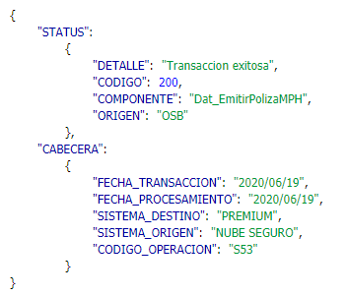

Evidencia de error

EmitirPolizaAP
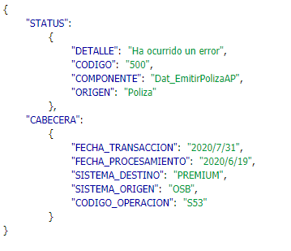
CASO DE PRUEBA ESCENARIO: Emitir Póliza AP

Datos generales del caso de prueba
Caso de prueba N° |  | 005
Escenario |  | EmitirPolizaAP
Descripción |  | Servicio de data que se encarga de emitir una poliza de tipo AP Servicio de data que se encarga de emitir una poliza de tipo AP
Próposito |  | Emitir una póliza de tipo AP
Prerrequisitos
Tipo |  | Validación
Fecha ejecución |  | 31/07/2020
Tiempo de Ejecución
Ejecutado por |  | Sheyla Caballero

Paso del escenario |  | Variable o acción | ¿Pasó? | ¿Falló? | ¿Error? | Comentarios
Exito- ingresar datos validos | Entrada | { "CABECERA":{ "FECHA_TRANSACCION":"2020/6/19", "FECHA_PROCESAMIENTO":"2020/6/19", "SISTEMA_DESTINO":"PREMIUM", "SISTEMA_ORIGEN":"NUBE SEGURO", "CODIGO_OPERACION":"S53" }, "CORE":"N", "NUMERO_IDENTIFICACION_ASEGURADO":"E-8-28585", "POLIZA":{ "PLAN":"30", "NUMERO_POLIZA":"13-06-715670-0", "VIGENCIA_DESDE":"01-03-2020", "VIGENCIA_HASTA":"01-03-2021", "OBSERVACION":"AP", "SUMA_ASEGURADA":"3333", "CLASE":"A", "DURACION":"1", "USUARIO":"NUBE" }, "CONTRATANTE":{ "NUMERO_IDENTIFICACION":"8-114-128", "NOMBRE":"EDELMA SABINA", "APELLIDO":"GIRALDEZ DE NARVAEZ", "TELEFONO":"240-5770", "EMAIL":"premium03@sura.com.pa" }, "INFO_PAGO":{ "CONDUCTO":"ACH", "NUMERO_CUENTA":"102056422", "TIPO_CUENTA":"CC", "VENCIMIENTO_CUENTA":"05-03-2020", "CEDULA_CUENTAHABIENTE":"PE-5-258", "NOMBRE_CUENTAHABIENTE":"WAI", "APELLIDO_CUENTAHABIENTE":"MOCK", "BANCO":"246", "FORMA_PAGO":"A", "CANTIDAD_PAGOS":"1" }, "BENEFICIARIOS":[ { "NOMBRE":"joh", "APELLIDO":"f", "NUMERO_IDENTIFICACION":"345345", "PARENTESCO":"HIJO", "TIPO_PERSONA":"N", "FECHA_NACIMIENTO":"28-09-1985", "SEXO":"F", "ADMINISTRADOR_FIDUCIARIO":"N", "JERARQUIA":"N", "PORCENTAJE_BENEFICIARIO":"39" }, { "APELLIDO": "f" , "PORCENTAJE_BENEFICIARIO": "39" , "ADMINISTRADOR_FIDUCIARIO": "joh" , "PARENTESCO": "HIJO" , "JERARQUIA": "N" , "NUMERO_IDENTIFICACION": "345345" , "TIPO_PERSONA": "N" , "NOMBRE": "joh" , "FECHA_NACIMIENTO": "28-09-1985" , "SEXO": "F" } ] , "ESTRUCTURA_COMERCIAL":{ "REFERENCIA":"BARCENAS", | SI
 | Resultado obtenido | { "STATUS": { "DETALLE": "Transaccion exitosa" , "CODIGO": 200 , "COMPONENTE": "Dat_EmitirPolizaAP" , "ORIGEN": "OSB" }, "CABECERA": { "FECHA_TRANSACCION": "2020/6/19" , "FECHA_PROCESAMIENTO": "2020/6/19" , "SISTEMA_DESTINO": "PREMIUM" , "SISTEMA_ORIGEN": "NUBE SEGURO" , "CODIGO_OPERACION": "S53" } }
Error- Nro de póliza ya se había emitido anteriormente | Entrada | { "CABECERA":{ "FECHA_TRANSACCION":"2020/6/19", "FECHA_PROCESAMIENTO":"2020/6/19", "SISTEMA_DESTINO":"PREMIUM", "SISTEMA_ORIGEN":"NUBE SEGURO", "CODIGO_OPERACION":"S53" }, "CORE":"N", "NUMERO_IDENTIFICACION_ASEGURADO":"E-8-28585", "POLIZA":{ "PLAN":"30", "NUMERO_POLIZA":"13-06-715670-0", "VIGENCIA_DESDE":"01-03-2020", "VIGENCIA_HASTA":"01-03-2021", "OBSERVACION":"AP", "SUMA_ASEGURADA":"3333", "CLASE":"A", "DURACION":"1", "USUARIO":"NUBE" }, "CONTRATANTE":{ "NUMERO_IDENTIFICACION":"8-114-128", "NOMBRE":"EDELMA SABINA", "APELLIDO":"GIRALDEZ DE NARVAEZ", "TELEFONO":"240-5770", "EMAIL":"premium03@sura.com.pa" }, "INFO_PAGO":{ "CONDUCTO":"ACH", "NUMERO_CUENTA":"102056422", "TIPO_CUENTA":"CC", "VENCIMIENTO_CUENTA":"05-03-2020", "CEDULA_CUENTAHABIENTE":"PE-5-258", "NOMBRE_CUENTAHABIENTE":"WAI", "APELLIDO_CUENTAHABIENTE":"MOCK", "BANCO":"246", "FORMA_PAGO":"A", "CANTIDAD_PAGOS":"1" }, "BENEFICIARIOS":[ { "NOMBRE":"joh", "APELLIDO":"f", "NUMERO_IDENTIFICACION":"345345", "PARENTESCO":"HIJO", "TIPO_PERSONA":"N", "FECHA_NACIMIENTO":"28-09-1985", "SEXO":"F", "ADMINISTRADOR_FIDUCIARIO":"N", "JERARQUIA":"N", "PORCENTAJE_BENEFICIARIO":"39" }, { "APELLIDO": "f" , "PORCENTAJE_BENEFICIARIO": "39" , "ADMINISTRADOR_FIDUCIARIO": "joh" , "PARENTESCO": "HIJO" , "JERARQUIA": "N" , "NUMERO_IDENTIFICACION": "345345" , "TIPO_PERSONA": "N" , "NOMBRE": "joh" , "FECHA_NACIMIENTO": "28-09-1985" , "SEXO": "F" } ] , "ESTRUCTURA_COMERCIAL":{ "REFERENCIA":"BARCENAS", | SI
 | Resultado obtenido | { "STATUS": { "DETALLE": "Ha ocurrido un error" , "CODIGO": "500" , "COMPONENTE": "Dat_EmitirPolizaAP" , "ORIGEN": "Poliza" }, "CABECERA": { "FECHA_TRANSACCION": "2020/7/31" , "FECHA_PROCESAMIENTO": "2020/6/19" , "SISTEMA_DESTINO": "PREMIUM" , "SISTEMA_ORIGEN": "OSB" , "CODIGO_OPERACION": "S53" } }

Evidencia de Éxito

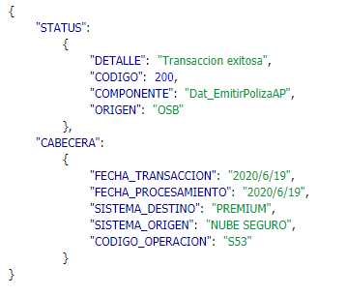

Evidencia de error

GestionarPoliza_EmitirMPH
CASO DE PRUEBA ESCENARIO: Gestionar Póliza/EmitirPoliza(MPH)

Datos generales del caso de prueba
Caso de prueba N° |  | 006
Escenario |  | EmitirPolizaAP
Descripción |  | Servicio de exposición que se encarga de emitir una poliza de tipo MPH Servicio de data que se encarga de emitir una poliza de tipo AP
Próposito |  | Emitir una póliza de tipo MPH
Prerrequisitos
Tipo |  | Validación
Fecha ejecución |  | 2020-10-08
Tiempo de Ejecución
Ejecutado por |  | Sheyla Caballero

Paso del escenario |  | Variable o acción | ¿Pasó? | ¿Falló? | ¿Error? | Comentarios
Exito- ingresar datos validos | Entrada | { "CABECERA":{ "FECHA_TRANSACCION":"2020/6/19", "FECHA_PROCESAMIENTO":"2020/6/19", "SISTEMA_DESTINO":"PREMIUM", "SISTEMA_ORIGEN":"NUBE SEGURO", "CODIGO_OPERACION":"S53" }, "CORE":"P", "POLIZA":{ "PLAN":"16", "NUMERO_POLIZA":"01-12-0715811-0", "VIGENCIA_DESDE":"10-AGO-2020", "VIGENCIA_HASTA":"10-AGO-2021", "OBSERVACION":"Conozcan la forma de implantar un programa de observación de comportamientos seguros.", "SUMA_ASEGURADA":"10000", "CLASE":"A", "DURACION":"1", "USUARIO":"NUBE" }, "CONTRATANTE":{ "NUMERO_IDENTIFICACION":"3-456-789", "NOMBRE":"Pepito", "SEGUNDO_NOMBRE":"m", "APELLIDO":"Perez", "SEGUNDO_APELLIDO":"d", "SEXO":"M", "FECHA_NACIMIENTO":"15-JUN-1990", "CELULAR":"23432432", "NACIONALIDAD":"PAN", "DIRECCIONES": [ { "TIPO":"r", "COD_PAIS":"PAN", "COD_PROVINCIA":"08", "COD_DISTRITO":"10", "COD_CORREGIMIENTO":"09", "COD_BARRIO":"BRISAS", "CALLE":"calle 43 este", "URBANIZACION":"urbanizacion ph", "CASA":"apto b", "DIRECCION":"calle 43 este", "TELEFONO":"342343", "EXTENSION":"1", "EMAIL":"gutjmg@gmail.com" }, { "TIPO":"t", "COD_PAIS":"PAN", "COD_PROVINCIA":"08", "COD_DISTRITO":"10", "COD_CORREGIMIENTO":"09", "COD_BARRIO":"MARBELLA", "CALLE":"calle 34", "URBANIZACION":"sousa", "CASA":"apto 201", "DIRECCION":"calle 34", "TELEFONO":"67878", | SI
 | Resultado obtenido | { "STATUS": { "DETALLE": "Transaccion exitosa", "CODIGO": 200, "COMPONENTE": "Dat_EmitirPolizaMPH", "ORIGEN": "Poliza" }, "CABECERA": { "FECHA_TRANSACCION": "2020/8/10", "FECHA_PROCESAMIENTO": "2020/6/19", "SISTEMA_DESTINO": "OSB", "SISTEMA_ORIGEN": "OSB", "CODIGO_OPERACION": "S53" } }
Error- Nro de póliza ya se había emitido anteriormente | Entrada | { "CABECERA":{ "FECHA_TRANSACCION":"2020/6/19", "FECHA_PROCESAMIENTO":"2020/6/19", "SISTEMA_DESTINO":"PREMIUM", "SISTEMA_ORIGEN":"NUBE SEGURO", "CODIGO_OPERACION":"S53" }, "CORE":"P", "POLIZA":{ "PLAN":"16", "NUMERO_POLIZA":"01-12-0715811-0", "VIGENCIA_DESDE":"10-AGO-2020", "VIGENCIA_HASTA":"10-AGO-2021", "OBSERVACION":"Conozcan la forma de implantar un programa de observación de comportamientos seguros.", "SUMA_ASEGURADA":"10000", "CLASE":"A", "DURACION":"1", "USUARIO":"NUBE" }, "CONTRATANTE":{ "NUMERO_IDENTIFICACION":"3-456-789", "NOMBRE":"Pepito", "SEGUNDO_NOMBRE":"m", "APELLIDO":"Perez", "SEGUNDO_APELLIDO":"d", "SEXO":"M", "FECHA_NACIMIENTO":"15-JUN-1990", "CELULAR":"23432432", "NACIONALIDAD":"PAN", "DIRECCIONES": [ { "TIPO":"r", "COD_PAIS":"PAN", "COD_PROVINCIA":"08", "COD_DISTRITO":"10", "COD_CORREGIMIENTO":"09", "COD_BARRIO":"BRISAS", "CALLE":"calle 43 este", "URBANIZACION":"urbanizacion ph", "CASA":"apto b", "DIRECCION":"calle 43 este", "TELEFONO":"342343", "EXTENSION":"1", "EMAIL":"gutjmg@gmail.com" }, { "TIPO":"t", "COD_PAIS":"PAN", "COD_PROVINCIA":"08", "COD_DISTRITO":"10", "COD_CORREGIMIENTO":"09", "COD_BARRIO":"MARBELLA", "CALLE":"calle 34", "URBANIZACION":"sousa", "CASA":"apto 201", "DIRECCION":"calle 34", "TELEFONO":"67878", | SI
 | Resultado obtenido | { "STATUS": { "DETALLE": "INSMP-923 Se ha presentado un error en generación de endoso cero (0) de la póliza ORA-20116: No puede volver a generar el endoso cero", "CODIGO": "500", "COMPONENTE": "Dat_EmitirPolizaMPH", "ORIGEN": "Poliza" }, "CABECERA": { "FECHA_TRANSACCION": "2020/8/10", "FECHA_PROCESAMIENTO": "2020/6/19", "SISTEMA_DESTINO": "OSB", "SISTEMA_ORIGEN": "OSB", "CODIGO_OPERACION": "S53" } }

Evidencia de Éxito

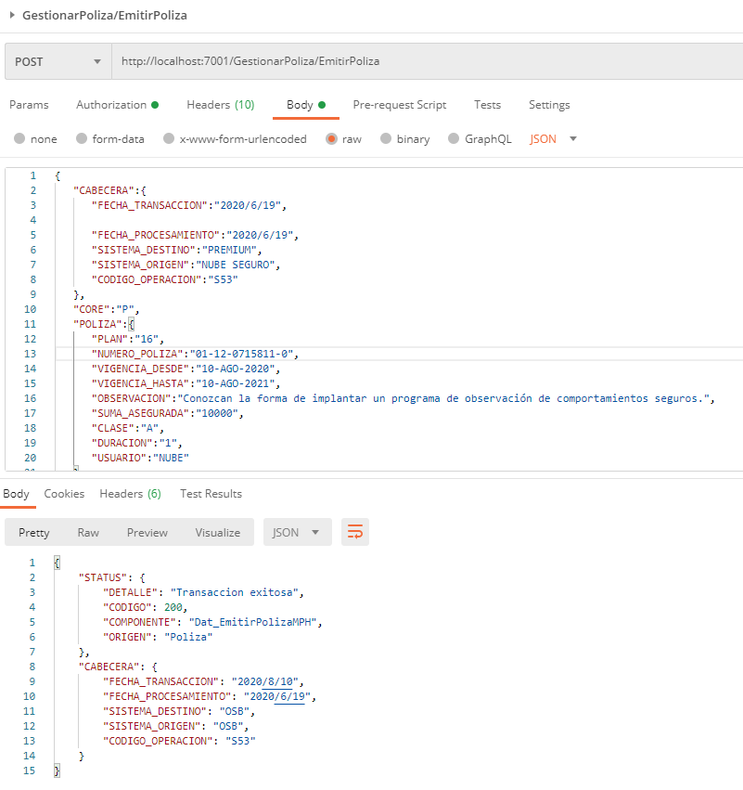

Evidencia de error

GestionarPoliza_EmitirAP
CASO DE PRUEBA ESCENARIO: Gestionar Póliza/EmitirPoliza(AP)

Datos generales del caso de prueba
Caso de prueba N° |  | 006
Escenario |  | EmitirPolizaAP
Descripción |  | Servicio de exposición que se encarga de emitir una poliza de tipo AP Servicio de data que se encarga de emitir una poliza de tipo AP
Próposito |  | Emitir una póliza de tipo AP
Prerrequisitos
Tipo |  | Validación
Fecha ejecución |  | 2020-10-08
Tiempo de Ejecución
Ejecutado por |  | Sheyla Caballero

Paso del escenario |  | Variable o acción | ¿Pasó? | ¿Falló? | ¿Error? | Comentarios
Exito- ingresar datos validos | Entrada | { "CABECERA":{ "FECHA_TRANSACCION":"2020/6/19", "FECHA_PROCESAMIENTO":"2020/6/19", "SISTEMA_DESTINO":"PREMIUM", "SISTEMA_ORIGEN":"NUBE SEGURO", "CODIGO_OPERACION":"S53" }, "CORE":"P", "POLIZA":{ "PLAN":"30", "NUMERO_POLIZA":"13-06-715812-0", "VIGENCIA_DESDE":"15-JUN-2020", "VIGENCIA_HASTA":"15-JUN-2021", "OBSERVACION":"AP", "SUMA_ASEGURADA":"10000", "CLASE":"A", "DURACION":"1", "USUARIO":"NUBE" }, "CONTRATANTE":{ "NUMERO_IDENTIFICACION":"8-303-648", "NOMBRE":"EDELMA", "SEGUNDO_NOMBRE":"SABINA", "APELLIDO":"GIRALDEZ", "SEGUNDO_APELLIDO":" DE NARVAEZ", "TELEFONO":"240-5770", "SEXO":"M", "FECHA_NACIMIENTO":"15-FEB-1900", "NACIONALIDAD":"PAN", "DIRECCIONES": [ { "TIPO":"r", "COD_PAIS":"PAN", "COD_PROVINCIA":"08", "COD_DISTRITO":"10", "COD_CORREGIMIENTO":"09", "COD_BARRIO":"BRISAS", "CALLE":"calle 43 este", "URBANIZACION":"urbanizacion ph", "CASA":"apto b", "DIRECCION":"calle 43 este", "TELEFONO":"342343", "EXTENSION":"1", "EMAIL":"gutjmg@gmail.com" } ], "BENEFICIARIO":[ { "NOMBRE":"CARLOS", "APELLIDO":"PEREZ", "NUMERO_IDENTIFICACION":"1-111-111", "PARENTESCO":"HIJO", "TIPO_PERSONA":"N", "FECHA_NACIMIENTO":"02-FEB-1976", "SEXO":"M", "ADMINISTRADOR_FIDUCIARIO":"N", "JERARQUIA":"P", "PORCENTAJE_BENEFICIARIO":"100" } ] }, "ESTRUCTURA_CO | SI
 | Resultado obtenido | { "STATUS": { "DETALLE": "Transaccion exitosa", "CODIGO": 200, "COMPONENTE": "Dat_EmitirPolizaAP", "ORIGEN": "Poliza" }, "CABECERA": { "FECHA_TRANSACCION": "2020/8/10", "FECHA_PROCESAMIENTO": "2020/6/19", "SISTEMA_DESTINO": "OSB", "SISTEMA_ORIGEN": "OSB", "CODIGO_OPERACION": "S53" } }
Error- Nro de póliza ya se había emitido anteriormente | Entrada | { "CABECERA":{ "FECHA_TRANSACCION":"2020/6/19", "FECHA_PROCESAMIENTO":"2020/6/19", "SISTEMA_DESTINO":"PREMIUM", "SISTEMA_ORIGEN":"NUBE SEGURO", "CODIGO_OPERACION":"S53" }, "CORE":"P", "POLIZA":{ "PLAN":"30", "NUMERO_POLIZA":"13-06-715812-0", "VIGENCIA_DESDE":"15-JUN-2020", "VIGENCIA_HASTA":"15-JUN-2021", "OBSERVACION":"AP", "SUMA_ASEGURADA":"10000", "CLASE":"A", "DURACION":"1", "USUARIO":"NUBE" }, "CONTRATANTE":{ "NUMERO_IDENTIFICACION":"8-303-648", "NOMBRE":"EDELMA", "SEGUNDO_NOMBRE":"SABINA", "APELLIDO":"GIRALDEZ", "SEGUNDO_APELLIDO":" DE NARVAEZ", "TELEFONO":"240-5770", "SEXO":"M", "FECHA_NACIMIENTO":"15-FEB-1900", "NACIONALIDAD":"PAN", "DIRECCIONES": [ { "TIPO":"r", "COD_PAIS":"PAN", "COD_PROVINCIA":"08", "COD_DISTRITO":"10", "COD_CORREGIMIENTO":"09", "COD_BARRIO":"BRISAS", "CALLE":"calle 43 este", "URBANIZACION":"urbanizacion ph", "CASA":"apto b", "DIRECCION":"calle 43 este", "TELEFONO":"342343", "EXTENSION":"1", "EMAIL":"gutjmg@gmail.com" } ], "BENEFICIARIO":[ { "NOMBRE":"CARLOS", "APELLIDO":"PEREZ", "NUMERO_IDENTIFICACION":"1-111-111", "PARENTESCO":"HIJO", "TIPO_PERSONA":"N", "FECHA_NACIMIENTO":"02-FEB-1976", "SEXO":"M", "ADMINISTRADOR_FIDUCIARIO":"N", "JERARQUIA":"P", "PORCENTAJE_BENEFICIARIO":"100" } ] }, "ESTRUCTURA_COME | SI
 | Resultado obtenido | { "STATUS": { "DETALLE": "INSAP-960 Se ha presentado un error en generación de endoso cero (0) de la póliza ORA-20116: No puede volver a generar el endoso cero", "CODIGO": "500", "COMPONENTE": "Dat_EmitirPolizaAP", "ORIGEN": "Poliza" }, "CABECERA": { "FECHA_TRANSACCION": "2020/8/10", "FECHA_PROCESAMIENTO": "2020/6/19", "SISTEMA_DESTINO": "OSB", "SISTEMA_ORIGEN": "OSB", "CODIGO_OPERACION": "S53" } }

Evidencia de Éxito

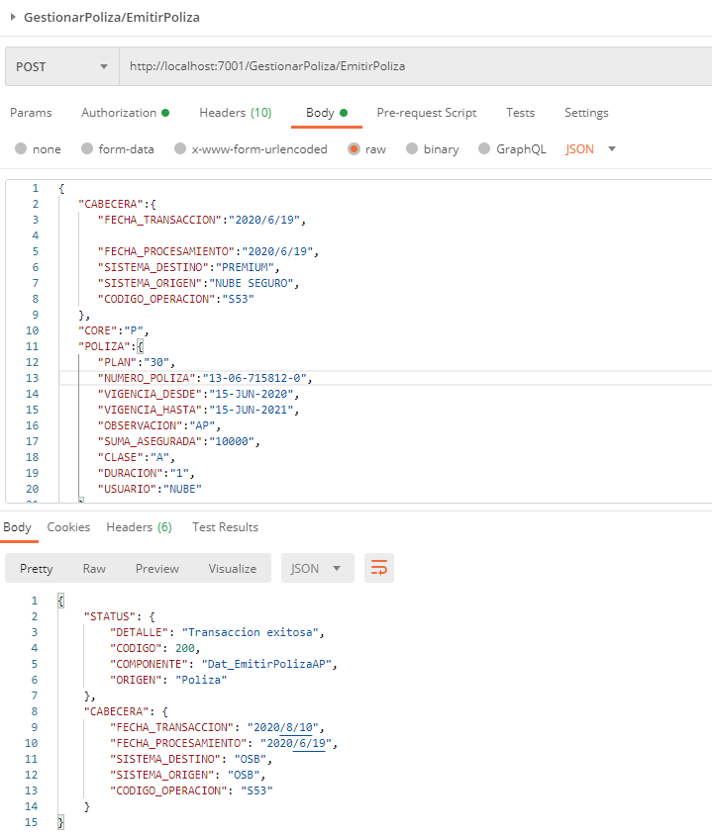

Evidencia de error

Exp_EmitirPolizaNubeSeguros_MPH
CASO DE PRUEBA ESCENARIO: Exp_EmitirPolizaNubeSeguros_MPH

Datos generales del caso de prueba
Caso de prueba N° |  | 007
Escenario |  | Exp_EmitirPolizaNubeSeguros (MPH)
Descripción |  | Servicio de exposición que se encarga de emitir una poliza de tipo MPH Servicio de data que se encarga de emitir una poliza de tipo AP
Próposito |  | Emitir una póliza de tipo MPH
Prerrequisitos
Tipo |  | Validación
Fecha ejecución |  | 2020-12-08
Tiempo de Ejecución
Ejecutado por |  | Sheyla Caballero

Paso del escenario |  | Variable o acción | ¿Pasó? | ¿Falló? | ¿Error? | Comentarios
Exito- ingresar datos validos | Entrada | { "negocio_producto_mph_multianual":{ "prima_comercial_resultado_calculo":"337.51", "fecha_rechazo":"null", "fecha_expedicion":"2020-07-01T17:17:43.962Z", "tomador":{ "tomador_negocio_producto_mph_multianual":{ "telefono":"3456", "nacionalidad":"PAN", "calle":"AQUILINO DE LA GUARDIA", "nombre_empresa_laboral":"SURA", "segundo_nombre":"ALIENES", "ingresos_anuales_otros":"4003", "email":"JIMMYPEREZ@YAHOO.COM", "distrito":"0808", "segundo_apellido":"null", "ingresos_anuales_principal":"4003", "cargo_pep":"null", "edificio":"SURA", "ocupacion":"860", "numero_prestamo":"12341234", "barrio":"MARBELLA", "corregimiento":"08", "es_pep":"No", "primer_apellido":"PEREZ SAAVEDRA", "sexo":"Masculino", "estado_civil":"S", "provincia":"08", "edad":"34", "numero_documento":"6-710-842", "casa_edificio_apto":"SURA", "celular":"66863030", "primer_nombre":"JAMES", "fecha_nacimiento":"1985-10-12T05:00:00Z", "tipo_documento":"QC" } }, "numero_poliza_caratula":"null", "riesgos":[ { "hogar":{ "calle":"CALLE AQUILINO DE LA GUARDIA", "prima_comercial_resultado_calculo":"337.51", "distrito":"0808", "guardia_de_seguridad":"Si", "tipo_ocupacion_bien":"A", "descripcion_bien":"HECHO DE BLOQUE Y METAL", "numero_pisos":"2", "edificio":"null", "prima_resultado_calculo":"321.44", "barrio":"PH MARBELLA", "suma_asegurada_contenidos":"null", "coberturas":[ | SI
 | Resultado obtenido | { "STATUS": { "DETALLE": "Transaccion exitosa" , "CODIGO": "200" , "COMPONENTE": "Dat_EmitirPolizaMPH" , "ORIGEN": "Poliza" }, "CABECERA": { "FECHA_TRANSACCION": "2020/8/12" , "FECHA_PROCESAMIENTO": "2020-08-12" , "SISTEMA_DESTINO": "OSB" , "SISTEMA_ORIGEN": "OSB" , "CODIGO_OPERACION": "43" } }
Error- Nro de póliza ya se había emitido anteriormente | Entrada | { "negocio_producto_mph_multianual":{ "prima_comercial_resultado_calculo":"337.51", "fecha_rechazo":"null", "fecha_expedicion":"2020-07-01T17:17:43.962Z", "tomador":{ "tomador_negocio_producto_mph_multianual":{ "telefono":"3456", "nacionalidad":"PAN", "calle":"AQUILINO DE LA GUARDIA", "nombre_empresa_laboral":"SURA", "segundo_nombre":"ALIENES", "ingresos_anuales_otros":"4003", "email":"JIMMYPEREZ@YAHOO.COM", "distrito":"0808", "segundo_apellido":"null", "ingresos_anuales_principal":"4003", "cargo_pep":"null", "edificio":"SURA", "ocupacion":"860", "numero_prestamo":"12341234", "barrio":"MARBELLA", "corregimiento":"08", "es_pep":"No", "primer_apellido":"PEREZ SAAVEDRA", "sexo":"Masculino", "estado_civil":"S", "provincia":"08", "edad":"34", "numero_documento":"6-710-842", "casa_edificio_apto":"SURA", "celular":"66863030", "primer_nombre":"JAMES", "fecha_nacimiento":"1985-10-12T05:00:00Z", "tipo_documento":"QC" } }, "numero_poliza_caratula":"null", "riesgos":[ { "hogar":{ "calle":"CALLE AQUILINO DE LA GUARDIA", "prima_comercial_resultado_calculo":"337.51", "distrito":"0808", "guardia_de_seguridad":"Si", "tipo_ocupacion_bien":"A", "descripcion_bien":"HECHO DE BLOQUE Y METAL", "numero_pisos":"2", "edificio":"null", "prima_resultado_calculo":"321.44", "barrio":"PH MARBELLA", "suma_asegurada_contenidos":"null", "coberturas":[ | SI
 | Resultado obtenido | { "STATUS": { "DETALLE": "INSMP-923 Se ha presentado un error en generación de endoso cero (0) de la póliza ORA-20116: No puede volver a generar el endoso cero" , "CODIGO": "500" , "COMPONENTE": "Dat_EmitirPolizaMPH" , "ORIGEN": "Poliza" }, "CABECERA": { "FECHA_TRANSACCION": "2020/8/12" , "FECHA_PROCESAMIENTO": "2020-08-12" , "SISTEMA_DESTINO": "OSB" , "SISTEMA_ORIGEN": "OSB" , "CODIGO_OPERACION": "43" } }

Evidencia de Éxito
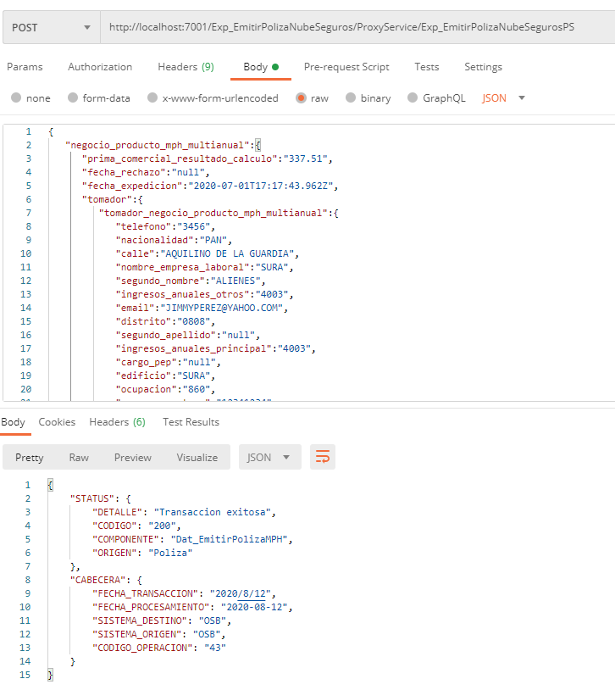

Evidencia de error

Exp_EmitirPolizaNubeSeguros_AP
CASO DE PRUEBA ESCENARIO: Exp_EmitirPolizaNubeSeguros_AP

Datos generales del caso de prueba
Caso de prueba N° |  | 008
Escenario |  | Exp_EmitirPolizaNubeSeguros (AP)
Descripción |  | Servicio de exposición que se encarga de emitir una poliza de tipo AP Servicio de data que se encarga de emitir una poliza de tipo AP
Próposito |  | Emitir una póliza de tipo AP
Prerrequisitos
Tipo |  | Validación
Fecha ejecución |  | 2020-12-08
Tiempo de Ejecución
Ejecutado por |  | Sheyla Caballero

Paso del escenario |  | Variable o acción | ¿Pasó? | ¿Falló? | ¿Error? | Comentarios
Exito- ingresar datos validos | Entrada | { "negocio_producto_ap_multianual":{ "prima_comercial_resultado_calculo":"458.64", "fecha_rechazo":"null", "fecha_expedicion":"2020-07-01T16:19:50.765Z", "tomador":{ "tomador_negocio_producto_ap_multianual":{ "telefono":"1235", "nacionalidad":"PAN", "calle":"PANAMA", "nombre_empresa_laboral":"SURA", "segundo_nombre":"ALIENES", "ingresos_anuales_otros":"4003", "email":"JIMMYPEREZ@YAHOO.COM", "distrito":"0808", "segundo_apellido":"null", "ingresos_anuales_principal":"4003", "cargo_pep":"POLITICO", "edificio":"PH LAS ACASIAS", "ocupacion":"758", "numero_prestamo":"123456", "barrio":"PANAMA", "corregimiento":"08", "es_pep":"Si", "primer_apellido":"PEREZ SAAVEDRA", "sexo":"Masculino", "estado_civil":"S", "provincia":"08", "edad":"34", "numero_documento":"6-710-842", "casa_edificio_apto":"11BR", "celular":"66863030", "primer_nombre":"JAMES", "fecha_nacimiento":"1985-10-12T05:00:00Z", "tipo_documento":"QC" } }, "numero_poliza_caratula":"null", "riesgos":[ { "persona":{ "prima_comercial_resultado_calculo":"458.64", "peso":"180", "prima_resultado_calculo":"436.8", "coberturas":[ { "asistencia_exequial_nacional":{ "prima_comercial_resultado_calculo":"0", "prima_neta":"0", "tasa":"null", "prima_resultado_calculo":"0", "impuesto_prima_resultado_calculo":"0", "es_basica":"nul | SI
 | Resultado obtenido | { "STATUS": { "STATUS": { "DETALLE": "Transaccion exitosa" , "CODIGO": "200" , "COMPONENTE": "Dat_EmitirPolizaAP" , "ORIGEN": "Poliza" }, "CABECERA": { "FECHA_TRANSACCION": "2020/8/12" , "FECHA_PROCESAMIENTO": "2020-08-12" , "SISTEMA_DESTINO": "OSB" , "SISTEMA_ORIGEN": "OSB" , "CODIGO_OPERACION": "43" } }
Error- Nro de póliza ya se había emitido anteriormente | Entrada | { "negocio_producto_ap_multianual":{ "prima_comercial_resultado_calculo":"458.64", "fecha_rechazo":"null", "fecha_expedicion":"2020-07-01T16:19:50.765Z", "tomador":{ "tomador_negocio_producto_ap_multianual":{ "telefono":"1235", "nacionalidad":"PAN", "calle":"PANAMA", "nombre_empresa_laboral":"SURA", "segundo_nombre":"ALIENES", "ingresos_anuales_otros":"4003", "email":"JIMMYPEREZ@YAHOO.COM", "distrito":"0808", "segundo_apellido":"null", "ingresos_anuales_principal":"4003", "cargo_pep":"POLITICO", "edificio":"PH LAS ACASIAS", "ocupacion":"758", "numero_prestamo":"123456", "barrio":"PANAMA", "corregimiento":"08", "es_pep":"Si", "primer_apellido":"PEREZ SAAVEDRA", "sexo":"Masculino", "estado_civil":"S", "provincia":"08", "edad":"34", "numero_documento":"6-710-842", "casa_edificio_apto":"11BR", "celular":"66863030", "primer_nombre":"JAMES", "fecha_nacimiento":"1985-10-12T05:00:00Z", "tipo_documento":"QC" } }, "numero_poliza_caratula":"null", "riesgos":[ { "persona":{ "prima_comercial_resultado_calculo":"458.64", "peso":"180", "prima_resultado_calculo":"436.8", "coberturas":[ { "asistencia_exequial_nacional":{ "prima_comercial_resultado_calculo":"0", "prima_neta":"0", "tasa":"null", "prima_resultado_calculo":"0", "impuesto_prima_resultado_calculo":"0", "es_basica":"null" | SI
 | Resultado obtenido | { "STATUS": { "DETALLE": "INSAP-960 Se ha presentado un error en generación de endoso cero (0) de la póliza ORA-20116: No puede volver a generar el endoso cero" , "CODIGO": "500" , "COMPONENTE": "Dat_EmitirPolizaAP" , "ORIGEN": "Poliza" }, "CABECERA": { "FECHA_TRANSACCION": "2020/8/12" , "FECHA_PROCESAMIENTO": "2020-08-12" , "SISTEMA_DESTINO": "OSB" , "SISTEMA_ORIGEN": "OSB" , "CODIGO_OPERACION": "43" } }

Evidencia de Éxito

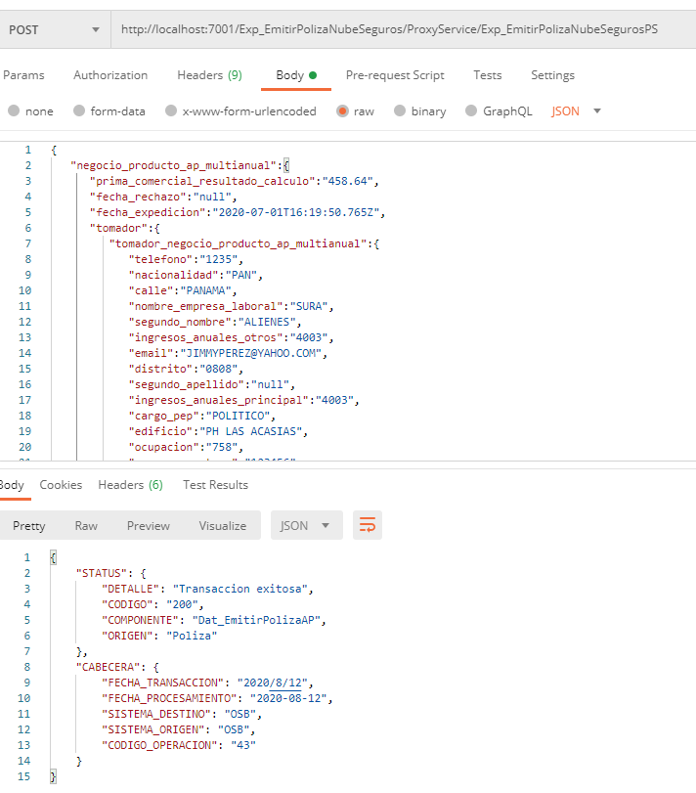

Evidencia de error

